Sheet1
１．TwoMonthesCalendarについて How about
TwoMonthesCalendarは二月分の日付を表示するシンプルなカレンダーアプリです。
TwoMonthesCalendar is a simple calendar application that displays the date for two months.

２．起動方法 Startup
TwoMonthesCalendar.exeをダブルクリックすることでデスクトップ上にカレンダーが表示されます。
Double-click on TwoMonthesCalendar.exe to display the calendar on your desktop.

３．できること What you can do.
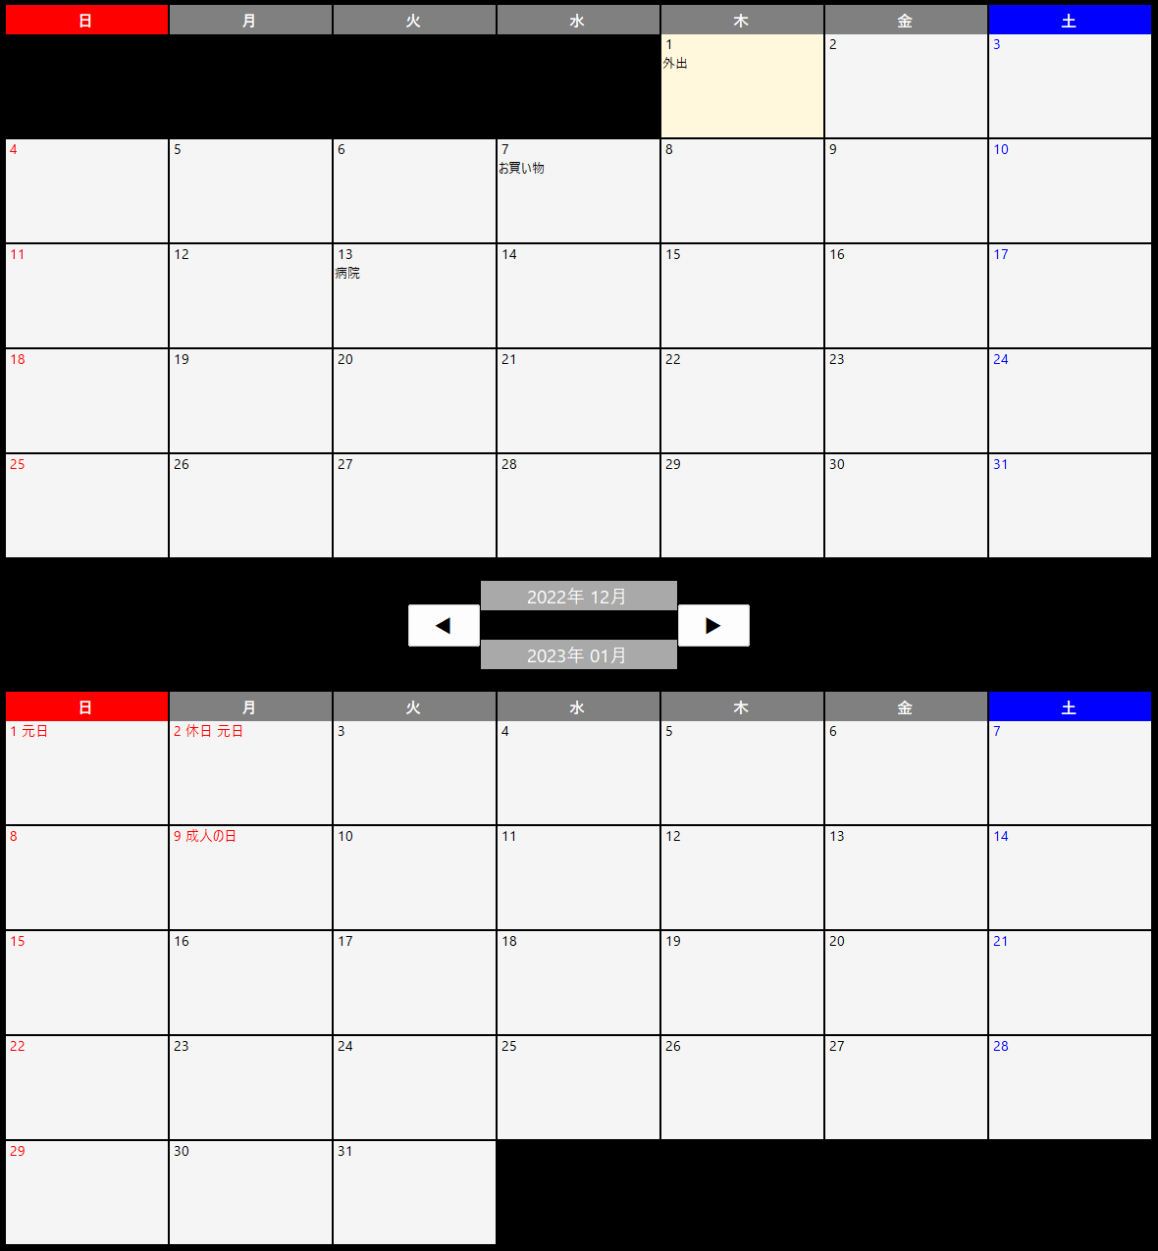

各日付にはテキストを書き込むことができます。
You can write text on each date.

このボタンを押すことで月を切り替えることができます。
You can switch months by pressing this button.

各日付部分でホイールを押し込みながら移動することで
カレンダー全体を移動することができます。



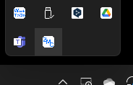
タスクトレイのアイコンを右クリックすることでサイズの調整と配置の切り替えを行うことができます。
You can adjust the size and toggle the placement by right-clicking on the task tray icon.


 | Exit
 | For Resolution 1920*1080
 | For Resolution 2560*1440
 | Horizontal Layout(Vertical Layout)

横配置表示イメージ Horizontal layout display image

４．終了方法 Exit
タスクトレイのアイコンを右クリックし、「終了」を選択してください。
Right-click the icon in the task tray and select "終了".

５．注意事項（Precautions）

祝日の表示について
祝日は日本の祝日に対応しています。
Holidays JP API（https://holidays-jp.github.io/）というAPIを使用しているので、
こちらのサービスの状況により、表示できなくなる場合があります。
Holidays JP APIの仕様により祝日の表示は昨年、今年、来年のみとなります。
また、インターネットへの非接続時は祝日の表示はされません。

Display of National Holidays
Holidays are supported for Japanese holidays.
Since we use an API called Holidays JP API (https://holidays-jp.github.io/)
Depending on the status of this service, it may not be possible to display the holidays.
Due to the specification of Holidays JP API, holidays are displayed only for last year, this year, and next year.
Holidays are not displayed when there is no connection to the Internet.

